Legend
波特率：500Kbps | Legend - CAN 参数说明 - CAN
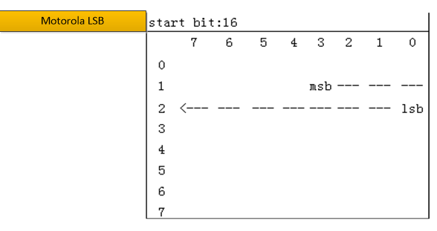

 | Property 属性 | Description 描述 | Remarks 备注
 | Msg Name 报文名称 | Message name 报文名称
 | Msg Type 报文类型 | Msg Type: Normal, NM, Diag 报文类型：常规应用报文，网络管理报文，诊断报文 | Normal: Normal Communication message NM：Network Mangment message Diag: Diagnostic message
 | Msg ID 报文标识符 | Message identifier 报文标识符
 | Msg Send Type 报文发送类型 | Send type for the message. 报文的发送类型 Send type:"Cycle", "Event" 发送类型："Cycle", "Event"
 | Msg Cycle Time (ms) 报文周期时间 | Cycle time of the message if it should be sent cyclically 报文发送周期时间（仅对周期性发送报文） | Unit: ms 单位：毫秒
 | Msg Length (Byte) 报文长度 | Byte length of the message 报文的字节长度
 | Signal Name 信号名称 | Signal Name 信号名称
 | Signal Description 信号描述 | Comment for the signal 信号描述
 | Byte Order 排列格式 | Description the byte order, intel or mortoral 描述了字节排布顺序 | Intel Motorola LSB Motorola MSB
 | Start Byte 起始字节
 | Start Bit 起始位
 | Signal Send Type 信号发送类型 | Send type for the signal 信号的发送类型 | Cycle
 | Bit Length (Bit) 信号长度 | Bit length of the signal 信号的位长度
 | Date Type 数据类型 | Date type of the signal 信号的数据类型 Date type: Unsigned, Signed 数据类型：Unsigned, Signed
 | Resolution 精度 | Resolution value is to calculate the physical value of the signal. 十六进制值的比例因子是为了计算信号的物理值。 | [Physical value] = ( [Hex value] * [Resolution] ) + [Offset] 使用信号的转换公式用来作为十六进制和物理值之间的相互转换。 [物理值] = ( [十六进制值] * [精度] ) + [偏移量]
 | Offset 偏移量 | Offset value is to calculate the physical value of the signal. 偏移量用来计算信号的物理值。
 | Signal Min. Value (phys) 物理最小值 | Physical minimum value of the signal in physical value 信号的物理最小值 | 信号的物理值即这个信号所代表的物理量（例如：速度、转速、温度等）。
 | Signal Max. Value(phys) 物理最大值 | Physical maximum value of the signal in physical value 信号的物理最大值
 | Signal Min. Value (Hex) 总线最小值 | minimum value of the signal in Hex value 信号的总线最小值
 | Signal Max. Value(Hex) 总线值最大值 | maximum value of the signal in Hex value 信号的总线最大值

